Sheet1
출원번호 | 1020110055709
출원명 | 조명검사장치 및 조명검사방법(INSPECTION DEVICE OF ILLUMINATION AND INSPECTION METHOD OF ILLUMINATION)
내용 | 광의 중심축을 변경하면서 LED 조명의 출력이 기준 조건에 맞는지 여부를 검사하는 장치
 | 조명의 출력이 기준 조건을 만족하지 않을 경우 LED Controller를 직접 조정
공통 | 조명의 출력을 소정의 기준 조건과 비교 |  | 수정전
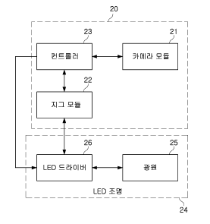
차별성 | LED 드라이버를 제어하여 일부의 밝기를 조절
 | 조명과 카메라 기울기에 대한 밝기 차를 LED 드라이버로 조정
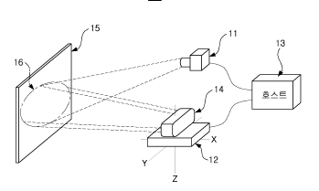

 |  |  |  |  |  | 문제2. 조명을 기울이면 그라데이션으로 인한 정확한 밝기 균일도 측정 어려움

출원번호 | 1020150133729
출원명 | LED 조명의 검사 장치 및 검사 방법DEVICD AND METHOD FOR TESTING LED LIGHTING DEVICE
내용 | 검사대상물체의 표면에 입사되는 각도에 따른 밝기 분포를 측정하기 위한 장치
공통 | 카메라로 반사되는 조명의 밝기를 측정, 각도를 변화 |  |  | 문제1. Camera를 기울이면 Depth가 확보 되지 않아
차별성 | 조명 균일도 측정이 목적이 아닌 입사각과 반사각에 따른 대상 물체의 밝기 분포를 측정하는 장치 |  |  | 전체적으로 Focusing 한 영상을 획득 할 수 없음
 | 상기 장비에서의 각도조절은 각도별 광량 변화량을 알기 위함이나, 본 장치의 경우 측정 할 조명 장치의 다양성을 위함
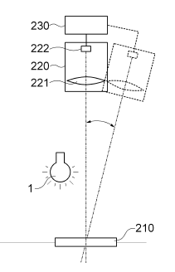
 |  |  | 수정안 |  |  | 조치2. 조명은 수직으로 하여 그라데이션 방지
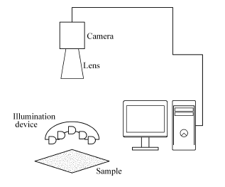
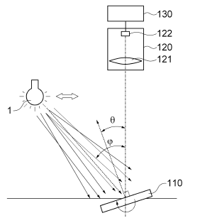

 |  |  |  |  | (B)

 |  |  | (A)

출원번호 | 1014496030000
출원명 | 조명 검사 장치(Inspection Device of Illumination)
내용 | 광센서를 사용해 조명 장치의 성능을 수치화 및 그래프화 함
 | 카메라를 통해 직접 촬영하여 조명 상태 확인 및 색상 픽셀 값 비교를 통한 광균일도 판정
공통 | 픽셀 값 비교를 통한 광균일도 판정
차별성 | 카메라가 조명을 직접 찍는방식
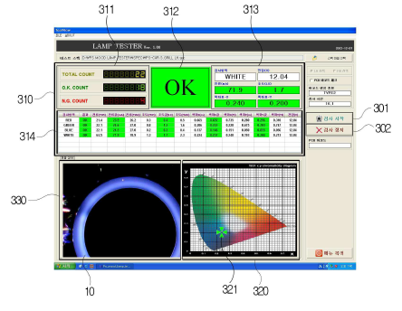
 |  |  |  |  | (C)

 |  | 조치1. 카메라는 샤임플러그 카메라를 사용하여 일정각도에서도 Depth를 확보 할 수 있도록 함

